1. START HERE
Cardano Epoch Price Viewer 0.5 | 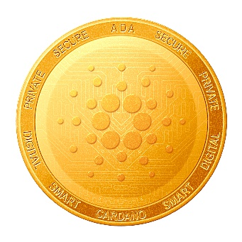 | NO DATA WILL BE SAVED FROM MY SIDE!

Steps | Value
1. Enter Blockfrost.io API Key/ Project Id (automated fetching of your stake address rewards): | xxxxxxxxxxxxxxxxxxxxxxx | Just register here for free to get your Epoch reward information: https://blockfrost.io/
2. Enter your Bech32 stake address: | stake1ux4gd44px3qz6etzqyz5033ynethxx49h7n5lyjw2q625vqrqj5hj
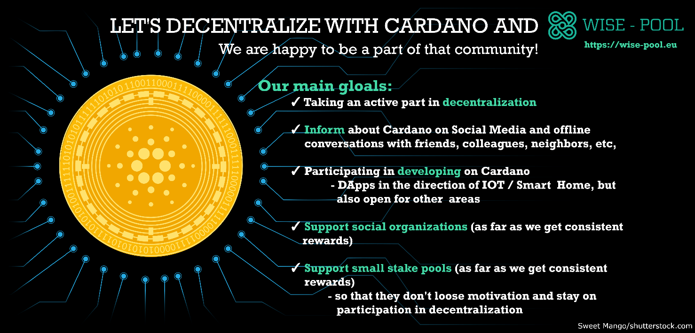
3. Enter your prefered currency: | EUR
4. Click on Ribbon Data -> Refresh All
5. Show Results
6. Support WISE and delegate to us! | https://wise-pool.eu

2. Result Vizualization
Date | Sum of Reward Amount ADA | Sum of Result Rewards EUR
2020 | 780.884466 | 503.49528482
Aug | 24.980929 | 2.73302863
18. Aug | 8.823672 | 0.8823672
23. Aug | 8.820941 | 0.97030351
28. Aug | 7.336316 | 0.88035792
Sep | 107.960955 | 11.87570505
02. Sep | 6.005572 | 0.66061292
07. Sep | 12.485113 | 1.37336243
12. Sep | 18.806887 | 2.06875757
17. Sep | 13.045354 | 1.43498894
22. Sep | 29.917139 | 3.29088529
27. Sep | 27.70089 | 3.0470979
Okt | 175.263176 | 19.27894936
02. Okt | 26.014808 | 2.86162888
07. Okt | 23.599267 | 2.59591937
12. Okt | 22.954563 | 2.52500193
17. Okt | 22.912725 | 2.52039975
22. Okt | 38.736389 | 4.26100279
27. Okt | 41.045424 | 4.51499664
Nov | 223.724001 | 437.01498425
01. Nov | 30.250362 | 3.32753982
06. Nov | 34.290694 | 3.77197634
11. Nov | 41.420077 | 4.55620847
16. Nov | 41.480121 | 4.56281331
21. Nov | 41.684918 | 416.84918
26. Nov | 34.597829 | 3.9472663106
Dez | 248.955405 | 32.592617533
01. Dez | 38.473148 | 5.029594638
06. Dez | 37.503936 | 4.9257669542
11. Dez | 42.296382 | 4.9765923061
16. Dez | 30.624554 | 4.180251621
21. Dez | 39.152029 | 4.9417691004
26. Dez | 29.453226 | 3.8786953319
31. Dez | 31.45213 | 4.6599475808
2021 | 143.110907 | 38.208043957
Jan | 143.110907 | 38.208043957
05. Jan | 18.536334 | 3.875205986
10. Jan | 35.149866 | 8.7495046447
15. Jan | 22.613668 | 5.6773874881
20. Jan | 46.490054 | 13.996760558
25. Jan | 13.713732 | 3.925555785
30. Jan | 6.607253 | 1.9836294957
Gesamtergebnis | 923.995373 | 541.70332878

